상품제안서
빔프로젝터 애니빔 | 상품코드: F19589

 |  |  |  |  |  |  | 02-412-0044 | www.easy1.co.kr
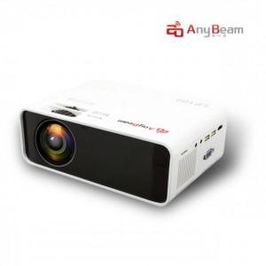

【상세/제작정보】

【인쇄/포장옵션】 | 실크 / 포장불가능

【공급단가】 | 수량 | 5~ | 20~ | 40~ | 50~ | 100~
*VAT별도 | 단가 | 125,550원 | 123,000원 | 116,250원 | 111,600원 | 108,810원

【상품 URL】 | http://www.easy1.co.kr/src/goods_detail.php?gdno=19589

